SRM_ENQUIRY_File
返回 | 窗体名称:SRM_ENQUIRY_File |  | 对接ERP：TOPGP | 备注
 | 功能说明:询价管理档 | 备注 | 送货信息传回 | FindPurchasepricelist
 |  |  | 询价单←供应商平台
字段名 | 总部库 |  | 字段
建表语句 | CREATE TABLE SRM_ENQUIRY_File(
传输条件1
传输条件2
客户编号 | CLIENT VARCHAR2(20 BYTE),
调查单号 | QUIRYNO VARCHAR2(10 BYTE), |  | fppl_id
调查单名称 | QUIRYNAME VARCHAR2(60 BYTE), |  | fppl_name
生效日期 | PSTART DATE, |  | fppl_effectivedate
失效日期 | PEND DATE, |  | fppl_expirydate
供应商编号 | SUPPLIERID VARCHAR2(10 BYTE), |  | fppl_supplier
供应商名称 | SUPPLIERNAME VARCHAR2(60 BYTE),
品类名称 | TYPENAME VARCHAR2(20 BYTE),
商品编码 | NO VARCHAR2(20 BYTE), |  | fppl_item
商品名称 | NAME VARCHAR2(30 BYTE),
单位 | UNIT VARCHAR2(10 BYTE), |  | fppl_unit
币种 | MONTYTYPE VARCHAR2(10 BYTE), |  | fppl_currency
上旬定价 | OLDPRICE NUMBER(20,6),
报价 | ENQUIRYPRICE NUMBER(20,6), |  | fppl_backprice | 供应商回复价格
审批价 | SUREPRICE NUMBER(20,6), |  | fppl_unitprice
备注 | MARK VARCHAR2(255 BYTE),
有效码 | STATUS VARCHAR2(10 BYTE),
含税否 | TAX VARCHAR2(5 BYTE), |  | fppl_tax
询价状态 | CSTATUS VARCHAR2(10 BYTE), |  | fppl_cstatus | 0：未抛转报价单 1：已抛转报价单 2：审批中 3：已抛转审批价 4：已抛转核价单
是否抛转核价单 | HEJIA NUMBER(15,3), |  | fppl_hejia | 是否抛转核价单 Y N
是否抛转报价单 | BAOJIA NUMBER(15,3), |  | fppl_baojia | 是否抛转报价单 Y N
本期价格 | PRICE NUMBER(20,6), |  | fppl_price
序号 | LISTID NUMBER(5,0), |  | fppl_listid
客户名称 | CLIENTNAME VARCHAR2(40 BYTE),
规格 | TYPE VARCHAR2(20 BYTE)
主键 | Primary key(QUIRYNO)
时间戳 | TRANTIME DATE,

询价流程：1、供应商平台抓取询价状态是1、已抛转报价单的单据，维护物料报价，并回传到ERP的供应商回复价格，并把ERP的询价状态修改为2、审批中
2、ERP维护审批价，点击抛转审批价后，修改ERP的询价状态为3、已抛转审批价，供应商平台需要抓取已抛转审批价的单据，接收审批价格。

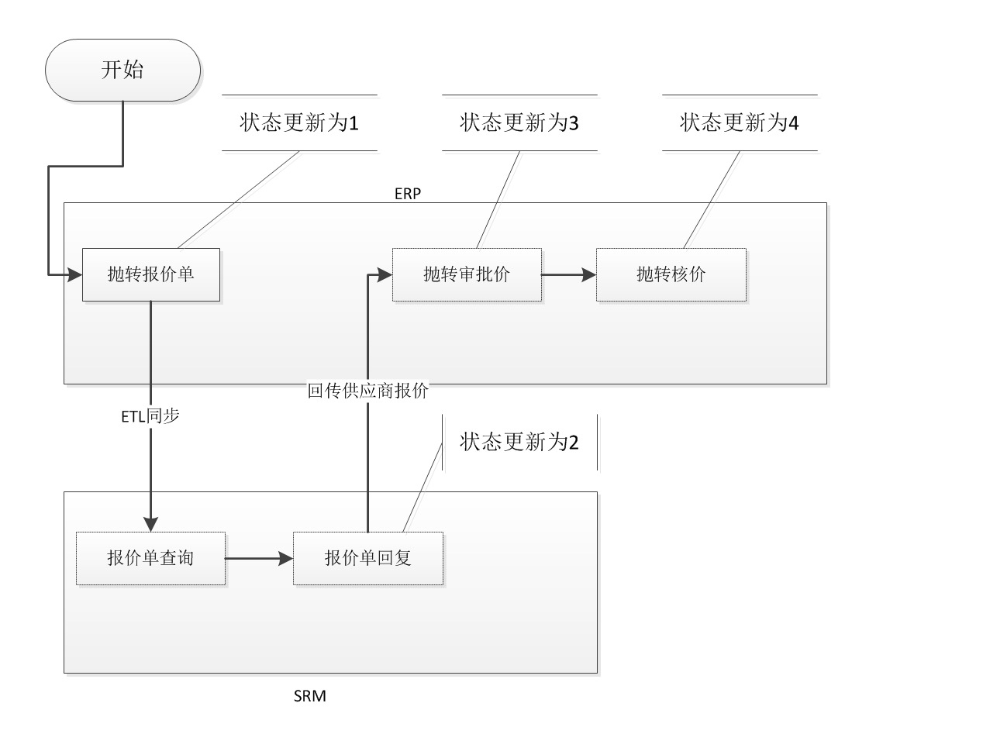

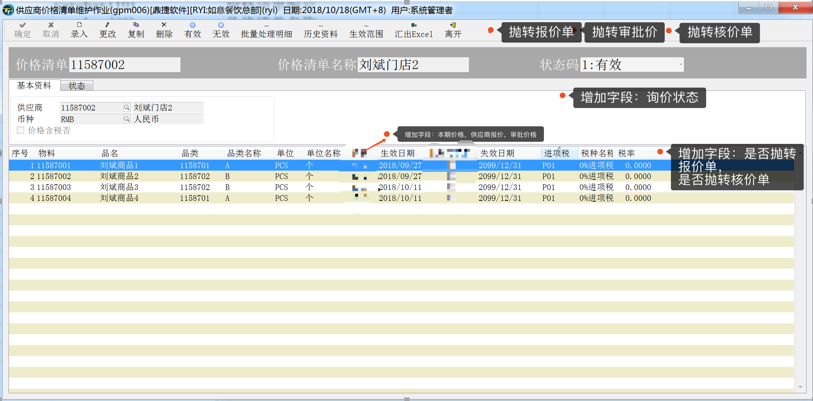

ERP处理逻辑：
1、复制gpm006,新的作业名称：供应商询价作业 作业编号 gpm066 取消生效范围维护
原表变为FindPurchasepricelist 取消了原表收货可议价字段，价格字段，增加了本期价格、供应商报价、审批价格、是否抛转报价单、是否抛转核价单、询价状态字段。
本期价格：不可维护 只做显示，可以为空，新增价格清单为空 每抛转核价单成功后，同步审批价格到本期价格
供应商报价：不可维护 只做显示，可以为空
审批价格： 可以维护，可以为空，当审批价格为空时，抛转到核价单的此笔物料的失效日期改为当天
是否抛转报价单：不可为空 默认值为Y 可维护
是否抛转核价单：不可为空 默认值为Y 可维护
询价状态：不可维护，不可为空，默认为0：未抛转报价单
2、增加三个按钮：抛转报价单，抛转审批价，抛转核价单
抛转报价单：点击后，修改询价状态为1、已抛转报价单 只有询价状态为0：未抛转报价单才可操作 如果不是，则需要提示该信息
抛转审批价：点击后，修改询价状态为3：已抛转审批价 只有询价状态为2,3才可操作 如果不是，则需要提示该信息
抛转核价单：点击后，修改询价状态为4：已抛转核价单 ，任何状态都可操作，需要弹框提示，是否抛转核价单，点是，则抛转，点否，不抛转。每抛转核价单成功后，同步审批价格到本期价格，并把询价单号同步到Purchasepricelist.ppl_sid
其余字段按照字段对应抛转。（其中审批数量同步到Purchasepricelist.ppl_unitprice,当审批量是空，Purchasepricelist.ppl_expirydate=当天日期）
3、其余逻辑参考gpm006,不做变动。
4、gpm006 表Purchasepricelist单身增加字段来源单号显示ppl_sid

